Ex Aula
Atividades | 1 | 2 | 3 | 4 | 5 | 6 | 7 | 8 | 9 | 10 | 11 | 12 | 13 | 14 | 15 | 16 | 17 | 18 | 19 | 20 | 21 | 22 | 23 | 24 | 25
A | 40 | 40 | 40
B | 60 | 60 | 60 | 60
C |  |  |  | 30 | 30 | 30 | 30 | 30 | 30 | 30 | 30
D |  |  |  |  | 30 | 30 | 30 | 30 | 30
E |  |  |  |  |  |  |  |  |  |  |  | 30 | 30 | 30 | 30 | 30
F |  |  |  | 20 | 20 | 20 | 20 | 20 | 20 | 20 | 20 | 20 | 20 | 20 | 20 | 20 | 20 | 20
G |  |  |  |  |  |  |  |  |  |  |  |  |  |  |  |  |  |  | 70
H |  |  |  |  |  |  |  |  |  |  |  | 50 | 50 | 50 | 50 | 50 | 50 | 50 | 50 | 50 | 50
I |  |  |  |  | 20 | 20 | 20
J |  |  |  |  |  |  |  |  |  |  |  |  |  |  |  |  |  |  |  |  |  | 30 | 30 | 30 | 30
Total/sem | 100 | 100 | 100 | 110 | 100 | 100 | 100 | 80 | 80 | 50 | 50 | 100 | 100 | 100 | 100 | 100 | 70 | 70 | 120 | 50 | 50 | 30 | 30 | 30 | 30 | 1950
Q*= | 78 |  |  |  |  |  |  |  |  |  |  |  |  |  |  |  |  |  |  |  |  |  |  |  | Max | 120
 |  |  |  |  |  |  |  |  |  |  |  |  |  |  |  |  |  |  |  |  |  |  |  |  | Min | 30

 |  |  |  |  |  |  |  |  |  |  |  |  |  |  |  |  |  |  |  |  |  |  |  |  |  |  |  | FT | FL
 |  |  |  |  |  |  |  |  |  |  |  |  |  |  |  |  |  |  |  |  |  |  |  |  |  |  | A | 0 | 0
 |  |  |  |  |  |  |  |  |  |  |  |  |  |  |  |  |  |  |  |  |  |  |  |  |  |  | B | 2 | 0
 |  |  |  |  |  |  |  |  |  |  |  |  |  |  |  |  |  |  |  |  |  |  |  |  |  |  | C | 0 | 0
 |  |  |  |  |  |  |  |  |  |  |  |  |  |  |  |  |  |  |  |  |  |  |  |  |  |  | D | 2 | 2
 |  |  |  |  |  |  |  |  |  |  |  |  |  |  |  |  |  |  |  |  |  |  |  |  |  |  | E | 4 | 2
 |  |  |  |  |  |  |  |  |  |  |  |  |  |  |  |  |  |  |  |  |  |  |  |  |  |  | F | 2 | 0
 |  |  |  |  |  |  |  |  |  |  |  |  |  |  |  |  |  |  |  |  |  |  |  |  |  |  | G | 2 | 2
 |  |  |  |  |  |  |  |  |  |  |  |  |  |  |  |  |  |  |  |  |  |  |  |  |  |  | H | 0 | 0
Atividades | 1 | 2 | 3 | 4 | 5 | 6 | 7 | 8 | 9 | 10 | 11 | 12 | 13 | 14 | 15 | 16 | 17 | 18 | 19 | 20 | 21 | 22 | 23 | 24 | 25 |  | I | 14 | 14
A | 40 | 40 | 40 |  |  |  |  |  |  |  |  |  |  |  |  |  |  |  |  |  |  |  |  |  |  |  | J | 0 | 0
B |  |  | 60 | 60 | 60 | 60
C |  |  |  | 30 | 30 | 30 | 30 | 30 | 30 | 30 | 30
D |  |  |  |  |  |  | 30 | 30 | 30 | 30 | 30
E |  |  |  |  |  |  |  |  |  |  |  |  |  |  |  | 30 | 30 | 30 | 30 | 30
F |  |  |  | 20 | 20 | 20 | 20 | 20 | 20 | 20 | 20 | 20 | 20 | 20 | 20 | 20 | 20 | 20
G |  |  |  |  |  |  |  |  |  |  |  |  |  |  |  |  |  |  |  |  | 70
H |  |  |  |  |  |  |  |  |  |  |  | 50 | 50 | 50 | 50 | 50 | 50 | 50 | 50 | 50 | 50
I |  |  |  |  |  |  |  |  |  |  |  |  |  |  |  |  |  |  | 20 | 20 | 20
J |  |  |  |  |  |  |  |  |  |  |  |  |  |  |  |  |  |  |  |  |  | 30 | 30 | 30 | 30
Total/sem | 40 | 40 | 100 | 110 | 110 | 110 | 80 | 80 | 80 | 80 | 80 | 70 | 70 | 70 | 70 | 100 | 100 | 100 | 100 | 100 | 140 | 30 | 30 | 30 | 30 | 1950
Q*= | 78 |  |  |  |  |  |  |  |  |  |  |  |  |  |  |  |  |  |  |  |  |  |  |  | Max | 140
 |  |  |  |  |  |  |  |  |  |  |  |  |  |  |  |  |  |  |  |  |  |  |  |  | Min | 30

Atividades | 1 | 2 | 3 | 4 | 5 | 6 | 7 | 8 | 9 | 10 | 11 | 12 | 13 | 14 | 15 | 16 | 17 | 18 | 19 | 20 | 21 | 22 | 23 | 24 | 25
A | 40 | 40 | 40
C |  |  |  | 30 | 30 | 30 | 30 | 30 | 30 | 30 | 30
H |  |  |  |  |  |  |  |  |  |  |  | 50 | 50 | 50 | 50 | 50 | 50 | 50 | 50 | 50 | 50
J |  |  |  |  |  |  |  |  |  |  |  |  |  |  |  |  |  |  |  |  |  | 30 | 30 | 30 | 30
B | 60 | 60 | 60 | 60
D |  |  |  |  | 30 | 30 | 30 | 30 | 30
F |  |  |  | 20 | 20 | 20 | 20 | 20 | 20 | 20 | 20 | 20 | 20 | 20 | 20 | 20 | 20 | 20
G |  |  |  |  |  |  |  |  |  |  |  |  |  |  |  |  |  |  | 70
E |  |  |  |  |  |  |  |  |  |  |  | 30 | 30 | 30 | 30 | 30
I |  |  |  |  | 20 | 20 | 20
Total/sem | 100 | 100 | 100 | 110 | 100 | 100 | 100 | 80 | 80 | 50 | 50 | 100 | 100 | 100 | 100 | 100 | 70 | 70 | 120 | 50 | 50 | 30 | 30 | 30 | 30 | 1950
Q*= | 78 |  |  |  |  |  |  |  |  |  |  |  |  |  |  |  |  |  |  |  |  |  |  |  | Max | 120
 |  |  |  |  |  |  |  |  |  |  |  |  |  |  |  |  |  |  |  |  |  |  |  |  | Min | 30

Ex1
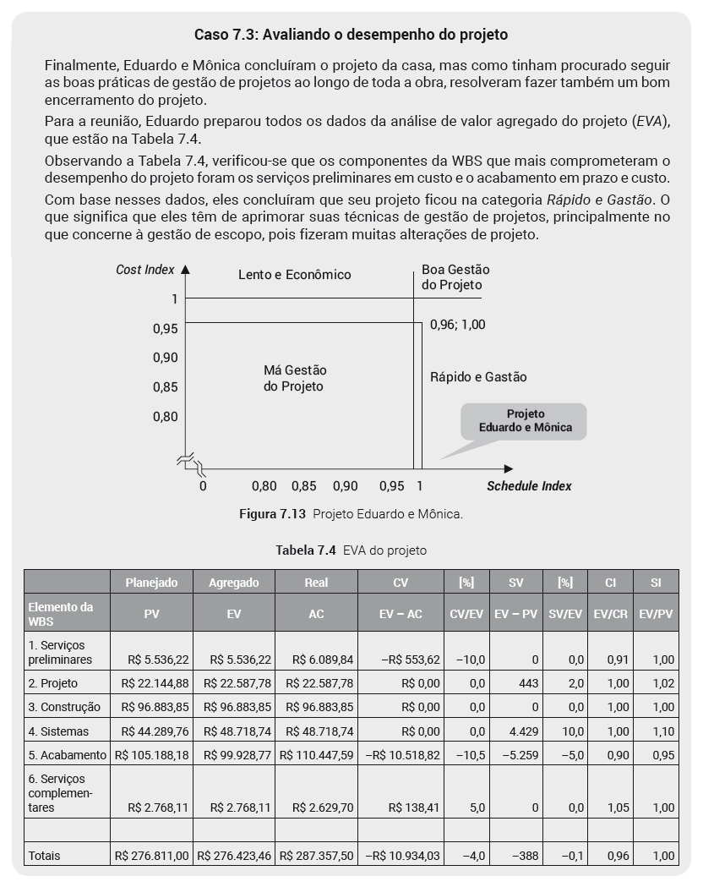

Ex2
 |  |  |  | durações
Ativ | Descrição | Precedência | otimista | provável | pessimista | Duração | Variância | Pedreiro |  | Ajudante | Mestre | Ajudante | Mestre
A | Construir componentes internos | ------ | 1 | 2 | 3 | 2 | 0.111 | 200 | 400 | 100 | 40 | 200 | 80
B | Modificar teto e piso | ------ | 2 | 3 | 4 | 3 | 0.111 | 200 | 600 | 100 | 40 | 300 | 120
C | Construir chaminé coletora | A | 1 | 2 | 3 | 2 | 0.111 | 800 | 1600 | 400 | 160 | 800 | 320
D | Espalhar concreto e instalar estrutura | B | 2 | 4 | 6 | 4 | 0.444 | 400 | 1600 | 200 | 80 | 800 | 320
E | Construir forno de alta temperatura | C | 1 | 4 | 7 | 4 | 1.000 | 800 | 3200 | 400 | 160 | 1600 | 640
F | Instalar sistema de controle | C | 1 | 2 | 9 | 3 | 1.778 | 100 | 300 | 50 | 20 | 150 | 60
G | Instalar dispositivo contra poluição do ar | D,E | 3 | 4 | 11 | 5 | 1.778 | 200 | 1000 | 100 | 40 | 500 | 200
H | Inspeção e teste | F,G | 1 | 2 | 3 | 2 | 0.111 | 100 | 200 | 50 | 20 | 100 | 40
 |  |  |  |  |  |  |  | Total | 8900 |  |  | 4450 | 1780
 |  |  |  |  |  |  |  | Ped (hs) | 593.33333333 |  |  | 296.66666667 | 118.66666667
 |  |  |  |  |  |  |  | Ped (ps) | 14.833333333 |  |  | 7.4166666667 | 2.9666666667

Atividade | Descrição | Precedência | otimista | provável | pessimista | Duração | Variância | Desvio
A | Construir componentes internos | ------ | 1 | 2 | 3 | 2 | 0.111
B | Modificar teto e piso | ------ | 2 | 3 | 4 | 3 | 0.111
C | Construir chaminé coletora | A | 1 | 2 | 3 | 2 | 0.111
D | Espalhar concreto e instalar estrutura | B | 2 | 4 | 6 | 4 | 0.444
E | Construir forno de alta temperatura | C | 1 | 4 | 7 | 4 | 1.000
F | Instalar sistema de controle | C | 1 | 2 | 9 | 3 | 1.778
G | Instalar dispositivo contra poluição do ar | D,E | 3 | 4 | 11 | 5 | 1.778
H | Inspeção e teste | F,G | 1 | 2 | 3 | 2 | 0.111
 |  |  |  |  |  |  | 3.111 | 1.764

 |  |  |  | durações (semanas)
Atividade | Descrição | Precedência | otimista | provável | pessimista | Duração | Variância | F.Livre | F.Total
A | Construir componentes internos | ------ | 1 | 2 | 3 |  |  | 0 | 0
B | Modificar teto e piso | ------ | 2 | 3 | 4 |  |  | 0 | 1
C | Construir chaminé coletora | A | 1 | 2 | 3 |  |  | 0 | 0
D | Espalhar concreto e instalar estrutura | B | 2 | 4 | 6 |  |  | 1 | 1
E | Construir forno de alta temperatura | C | 1 | 4 | 7 |  |  | 0 | 0
F | Instalar sistema de controle | C | 1 | 2 | 9 |  |  | 6 | 6
G | Instalar dispositivo contra poluição do ar | D,E | 3 | 4 | 11 |  |  | 0 | 0
H | Inspeção e teste | F,G | 1 | 2 | 3 |  |  | 0 | 0

 | Pedreiro
 | Atividades | 1 | 2 | 3 | 4 | 5 | 6 | 7 | 8 | 9 | 10 | 11 | 12 | 13 | 14 | 15
 | A | 200 | 200
 | B | 200 | 200 | 200
 | C |  |  | 800 | 800
 | D |  |  |  | 400 | 400 | 400 | 400
 | E |  |  |  |  | 800 | 800 | 800 | 800
 | F |  |  |  |  | 100 | 100 | 100
 | G |  |  |  |  |  |  |  |  | 200 | 200 | 200 | 200 | 200
 | H |  |  |  |  |  |  |  |  |  |  |  |  |  | 100 | 100
 | Total/sem | 400 | 400 | 1000 | 1200 | 1300 | 1300 | 1300 | 800 | 200 | 200 | 200 | 200 | 200 | 100 | 100 | 8900
 | Q*= | 593.33 |  |  |  |  |  |  |  |  |  |  |  |  |  | Max | 1300
 |  |  |  |  |  |  |  |  |  |  |  |  |  |  |  | Min | 100

 | Atividades | 1 | 2 | 3 | 4 | 5 | 6 | 7 | 8 | 9 | 10 | 11 | 12 | 13 | 14 | 15
 | A | 200 | 200
 | C |  |  | 800 | 800
 | E |  |  |  |  | 800 | 800 | 800 | 800
 | G |  |  |  |  |  |  |  |  | 200 | 200 | 200 | 200 | 200
 | H |  |  |  |  |  |  |  |  |  |  |  |  |  | 100 | 100
 | B | 200 | 200 | 200
 | D |  |  |  | 400 | 400 | 400 | 400
 | F |  |  |  |  |  |  |  |  | 100 | 100 | 100
 | Total/sem | 400 | 400 | 1000 | 1200 | 1200 | 1200 | 1200 | 800 | 300 | 300 | 300 | 200 | 200 | 100 | 100 | 8900
 | Q*= | 593.33 |  |  |  |  |  |  |  |  |  |  |  |  |  | Max | 1200
 |  | 14.833333333 |  |  |  |  |  |  |  |  |  |  |  |  |  | Min | 100

 | Ajudante
 | Atividades | 1 | 2 | 3 | 4 | 5 | 6 | 7 | 8 | 9 | 10 | 11 | 12 | 13 | 14 | 15
 | A | 100 | 100
 | B | 100 | 100 | 100
 | C |  |  | 400 | 400
 | D |  |  |  | 200 | 200 | 200 | 200
 | E |  |  |  |  | 400 | 400 | 400 | 400
 | F |  |  |  |  | 50 | 50 | 50
 | G |  |  |  |  |  |  |  |  | 100 | 100 | 100 | 100 | 100
 | H |  |  |  |  |  |  |  |  |  |  |  |  |  | 50 | 50
 | Total/sem | 200 | 200 | 500 | 600 | 650 | 650 | 650 | 400 | 100 | 100 | 100 | 100 | 100 | 50 | 50 | 4450
 | Q*= | 296.67 |  |  |  |  |  |  |  |  |  |  |  |  |  | Max | 650
 |  | 7.4166666667 |  |  |  |  |  |  |  |  |  |  |  |  |  | Min | 50

 | Atividades | 1 | 2 | 3 | 4 | 5 | 6 | 7 | 8 | 9 | 10 | 11 | 12 | 13 | 14 | 15
 | A | 100 | 100
 | C |  |  | 400 | 400
 | E |  |  |  |  | 400 | 400 | 400 | 400
 | G |  |  |  |  |  |  |  |  | 100 | 100 | 100 | 100 | 100
 | H |  |  |  |  |  |  |  |  |  |  |  |  |  | 50 | 50
 | B | 100 | 100 | 100
 | D |  |  |  | 200 | 200 | 200 | 200
 | F |  |  |  |  |  |  |  |  | 50 | 50 | 50
 | Total/sem | 200 | 200 | 500 | 600 | 600 | 600 | 600 | 400 | 150 | 150 | 150 | 100 | 100 | 50 | 50 | 4450
 | Q*= | 296.67 |  |  |  |  |  |  |  |  |  |  |  |  |  | Max | 600
 |  | 7.4166666667 |  |  |  |  |  |  |  |  |  |  |  |  |  | Min | 50

 | Mestre
 | Atividades | 1 | 2 | 3 | 4 | 5 | 6 | 7 | 8 | 9 | 10 | 11 | 12 | 13 | 14 | 15
 | A | 40 | 40
 | B | 40 | 40 | 40
 | C |  |  | 160 | 160
 | D |  |  |  | 80 | 80 | 80 | 80
 | E |  |  |  |  | 160 | 160 | 160 | 160
 | F |  |  |  |  | 20 | 20 | 20
 | G |  |  |  |  |  |  |  |  | 40 | 40 | 40 | 40 | 40
 | H |  |  |  |  |  |  |  |  |  |  |  |  |  | 20 | 20
 | Total/sem | 80 | 80 | 200 | 240 | 260 | 260 | 260 | 160 | 40 | 40 | 40 | 40 | 40 | 20 | 20 | 1780
 | Q*= | 118.67 |  |  |  |  |  |  |  |  |  |  |  |  |  | Max | 260
 |  | 2.9666666667 |  |  |  |  |  |  |  |  |  |  |  |  |  | Min | 20

 | Atividades | 1 | 2 | 3 | 4 | 5 | 6 | 7 | 8 | 9 | 10 | 11 | 12 | 13 | 14 | 15
 | A | 40 | 40
 | C |  |  | 160 | 160
 | E |  |  |  |  | 160 | 160 | 160 | 160
 | G |  |  |  |  |  |  |  |  | 40 | 40 | 40 | 40 | 40
 | H |  |  |  |  |  |  |  |  |  |  |  |  |  | 20 | 20
 | B | 40 | 40 | 40
 | D |  |  |  | 80 | 80 | 80 | 80
 | F |  |  |  |  |  |  |  |  | 20 | 20 | 20
 | Total/sem | 80 | 80 | 200 | 240 | 240 | 240 | 240 | 160 | 60 | 60 | 60 | 40 | 40 | 20 | 20 | 1780
 | Q*= | 118.67 |  |  |  |  |  |  |  |  |  |  |  |  |  | Max | 240
 |  | 2.9666666667 |  |  |  |  |  |  |  |  |  |  |  |  |  | Min | 20

